상품제안서
위드보틀 슬림 트라이탄 500ml | 상품코드: F09318

 |  |  |  |  |  |  | 02-412-0044 | www.easy1.co.kr
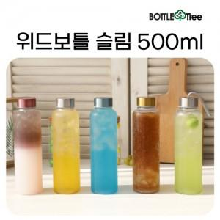

【상세/제작정보】 | ※ 컬러인쇄는 별도문의 바랍니다.

【인쇄/포장옵션】 | 실크 / 포장지포장

【공급단가】 | 수량 | 100~ | 300~ | 500~ | 1,000~ | 3,000~
*VAT별도 | 일반형 | 2,520원 | 2,470원 | 2,410원 | 2,370원 | 2,310원
 | 스트랩형 | 2,640원 | 2,590원 | 2,530원 | 2,480원 | 2,420원

【상품 URL】 | https://dev.easy1.co.kr:443/src/goods_detail.php?gdno=9318

